List2
Téma : MĚŘENÍ CHARAKTERISTIK NEINVERTUJÍCIHO ZAPOJENÍ OZ

Zadání :

Navrhněte neinvertující zapojení zesilovače s OZ se zesílením Au1 = …5…. a Au2 = …7…. Zpětně vazební rezistor RF volte …120….. kΩ.
Vypočtěte velikost rezistoru Rs a velikost napěťového zisku
Proměřte jeho charakteristiky: - stejnosměrnou převodní
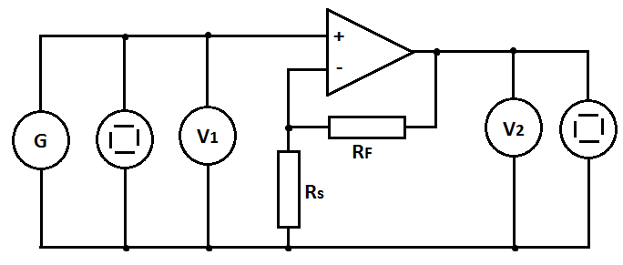
- frekvenční ziskovou
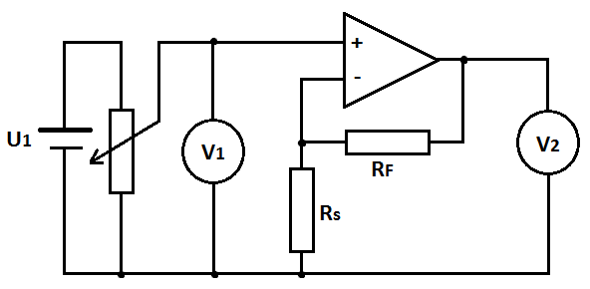
- frekvenční fázovou
Daná zapojení simulujte v programu P-Spice a proveďte frekvenční a časovou analýzu.
Schéma zapojení:

Postup měření:
Převodní charakteristika: U2 = f(U1)
Na vstupu zesilovače použijte stejnosměrný zdroj. Napětí na něm zvyšujte od 0V až do přebuzení zesilovače (výstupní napětí začne růst daleko pomaleji) Měřte hodnoty výstupního napětí. Změňte polaritu vstupního zdroje a měřte pro záporné vstupní napětí.
Měření proveďte pro obě hodnoty zesílení.
Z naměřených hodnot sestrojte do jednoho grafu charakteristiky pro obě hodnoty zesílení. Vyhodnoťte vliv velikosti zesílení na strmost charakteristiky a na maximální možný rozkmit vstupního napětí (uveďte. jaké maximální hodnoty může dosáhnout výstupní napětí a na čem tato hodnota závisí).

Frekvenční zisková charakteristika: au = f(f)
Do obvodu zapojte generátor harmonického signálu, vysokofrekvenční V-metry, oba kanály osciloskopu.
Při referenčním kmitočtu 1 kHz zvyšujte na generátoru velikost budícího signálu a na osciloskopu pozorujte, zda dojde k přebuzení zesilovače. V případě, že dojde, poznamenejte si maximální možnou hodnotu budícího signálu, při níž ještě není zesilovač přebuzen. Na generátoru nastavte hodnotu napětí o něco nižší. Nastavujte hodnoty kmitočtu budícího signálu a měřte hodnotu napětí na výstupu.
Z naměřených hodnot vypočtěte zisk zesilovače : au = 20 log (U2/U1)

Z grafu vyhodnoťte šířku frekvenčního pásma zesilovače a tranzitní kmitočet (při něm je hodnota zesílení Au = 1 (Uvýst = Uvst) .

Frekvenční fázová charakteristika: φ= f(f)
Na generátoru nastavte hodnotu napětí o něco nižší než je hodnota, při níž dojde k přebuzení zesilovače. Nastavujte hodnoty kmitočtu budícího signálu v akustickém pásmu a odečítejte na osciloskopuvzdálenosti: AB – odpovídá fázovému posunu mezi uvst a uvýst a AC – odpovídá periodě T uvst.

Vypočtěte φ = 360 * (AB/AC). Sestrojte charakteristiku φ= f(f) . Vyhodnoťte, zda a do jaké míry kvalitně zesilovače invertuje vstupní signál.

POZOR !!! všechny grafy volte typu X-Y bodový !!!! u všech frekvenčních závislostí cejchujte osu frekvence v LOGARITMICKÉM MĚŘÍTKU !!!
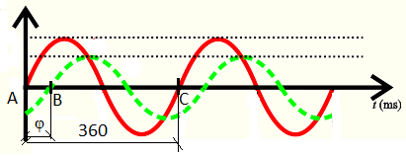

Tabulky : (počet řádků upravte dle potřeby)

Převodní charakteristika: |  |  |  | Rs2
f = 1 kHz |  | Rs1 |  | f = 1 kHz
U1 [V] | U2 [V] | Au [-] |  | U1 [V] | U2 [V] | Au [-]
-4 | -12.16 | 3.04 |  | -4 | -12.16 | 3.04
-3 | -12.16 | 4.05 |  | -3 | -12.16 | 4.05
Převodní charakteristika Au1=7
Převodní charakteristika Au1=5
-2 | -10.1 | 5.05 |  | -2 | -12.16 | 6.08
-0.99 | -4.9 | 4.95 |  | -1.5 | -10.7 | 7.13
0.014 | 0.14 | 0.00 |  | -0.98 | -6.84 | 6.98
1.019 | 5.18 | 5.08 |  | -0.5 | -3.5 | 7.00
2 | 10.2 | 5.10 |  | 0.014 | 0.198 | 14.14
3 | 13.42 | 4.47 |  | 0.56 | 4.1 | 7.32
4 | 13.49 | 3.37 |  | 1 | 7.32 | 0.00
 |  |  |  | 1.5 | 10.91 | 7.27
 |  |  |  | 2 | 13.48 | 6.74
 |  |  |  | 3 | 13.48 | 4.49
 |  |  |  | 4 | 13.48 | 3.37

Převodní charakteristika
 | Au=7 |  | Au=5
-4 | -12.16 | -4 | -12.16
-3 | -12.16 | -3 | -12.16
-2 | -12.16 | -2 | -10.1
-1.5 | -10.7 | -0.99 | -4.9
-0.98 | -6.84 | 1.019 | 5.18
-0.5 | -3.5 | 2 | 10.2
0.56 | 4.1 | 3 | 13.42
1 | 7.32 | 4 | 13.49
1.5 | 10.91
2 | 13.48
2.96 | 13.48
4 | 13.48

Frekvenční zisková a fázová charakteristika:
U1= konst.
F [Hz] | U1[V] | U2 [V] | Au [-] | au [dB] | aup [dB] | AB[d] | AC[d] | φ[°]
10 | 0.504 | 3.4 | 6.746031746 | 16.580967612 |  | 0 | 5.2 | 0
20 | 0.504 | 3.64 | 7.2222222222 | 17.173416944 |  | 0 | 5.2 | 0
30 | 0.504 | 3.62 | 7.1825396825 | 17.125560682 |  | 0 | 5.2 | 0
80 | 0.504 | 3.62 | 7.1825396825 | 17.125560682 |  | 0 | 5.2 | 0
140 | 0.504 | 3.62 | 7.1825396825 | 17.125560682 |  | 0 | 5.2 | 0
400 | 0.504 | 3.6 | 7.1428571429 | 17.077439286 |  | 0 | 5.2 | 0
900 | 0.504 | 3.64 | 7.2222222222 | 17.173416944 |  | 0 | 5.2 | 0
1500 | 0.504 | 3.64 | 7.2222222222 | 17.173416944 |  | 0 | 5.2 | 0
6500 | 0.504 | 3.64 | 7.2222222222 | 17.173416944 |  | 0 | 5.2 | 0
12000 | 0.504 | 3.52 | 6.9841269841 | 16.882242541 |  | 0.2 | 5 | 14.4
20000 | 0.504 | 2.76 | 5.4761904762 | 14.769570912 |  | 0.5 | 5 | 36
44000 | 0.504 | 1.42 | 2.8174603175 | 8.9971561588 |  | 0.9 | 4.5 | 72
63000 | 0.504 | 1.06 | 2.1031746032 | 6.4575065764
104000 | 0.504 | 0.82 | 1.626984127 | 4.2276663188
110000 | 0.504 | 0.504 | 1 | 0

frekvenčně zisková
10 | 16.580967612
20 | 17.173416944
30 | 17.125560682
80 | 17.125560682
140 | 17.125560682
400 | 17.077439286
900 | 17.173416944
1500 | 17.173416944
6500 | 17.173416944
12000 | 16.882242541
20000 | 14.769570912
44000 | 8.9971561588
63000 | 6.4575065764
104000 | 4.2276663188
110000 | 0

